実装チュートリアル(初級編)
Flutter実装チュートリアル
(初級編)
下記リストの再生リストリンク
項目 | 注意点
1.基本的なWidgetの使い方
2.ボタンを押して画面遷移する方法 | ①RaisedButton→ElevatedButton、FlatButton→TextButton、OutlineButton→OutlinedButtonに変更されています。 ②画面遷移2つ目のルート登録による方法は可能ですが、公式では非推奨となっています。
3.次の画面に値を渡したり、前の画面に値を戻す方法 | ①StatelessWidgetなので、画面更新の為、textに値を入れる際、以下のコードにする必要があります。 setState(() { text = result; });
4.画像やアイコンを配置する方法 | とくになし。 ※変更が反映されない場合、デバッグを停止→開始すると反映されるかもしれません。
5.TextStyleを変更して文字の装飾をする方法 | 下記のコードは最後に「!」が必要です foreground: Paint() ..style = PaintingStyle.stroke ..strokeWidth = 3 ..color = Colors.blue[700]!,
6.TextFieldを使って入力フォームを作る方法 | とくになし。
7.リストを作る方法（ListView, GridView） | ①7:36付近：最新の公式と異なっています。動画を参考にしてください。 ※「final items = List<String>.generate(10000, (i) => 'Item $i');」
8.今までの復習！YouTubeアプリっぽいやつ作ろう！ | 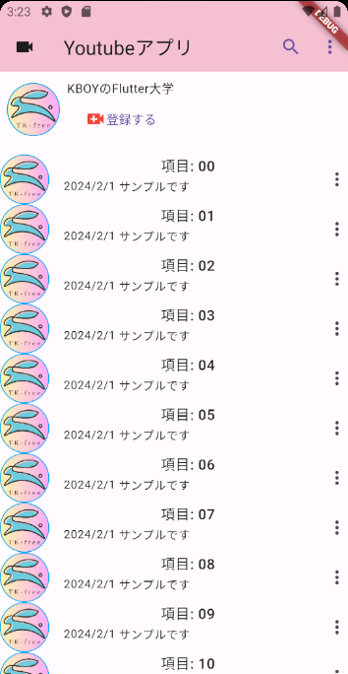 リストのマージンが上手くできない(´・ω・`)

2024-01-09

